Advanced Java
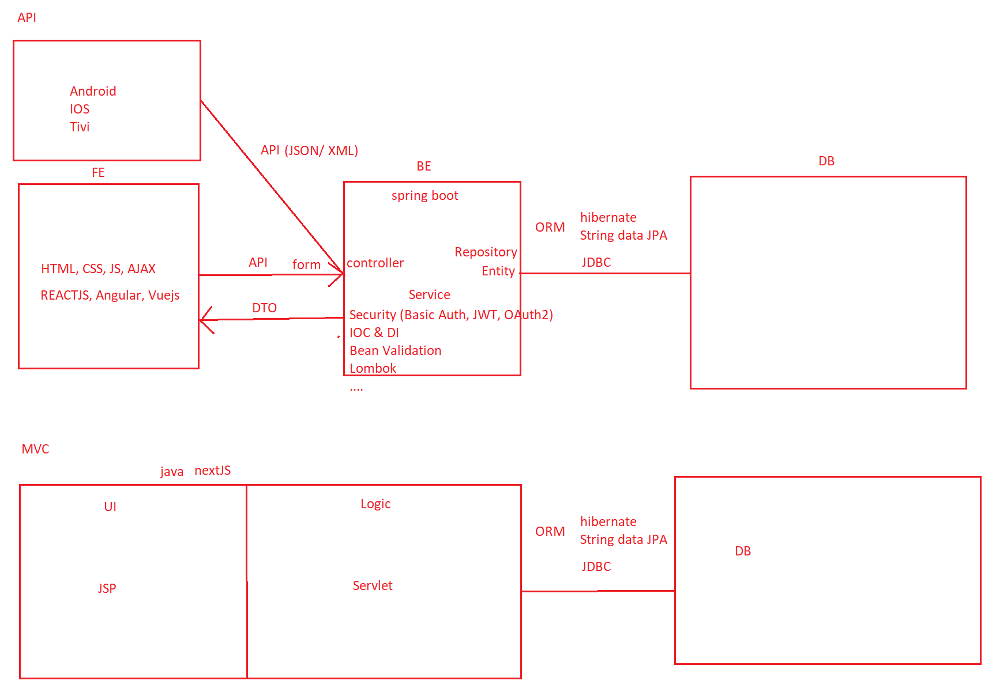

Các phần đánh giá | Câu hỏi | Một số gợi ý trả lời
Servlet & JSP | Tomcat là gì | Tomcat là 1 sever ảo trên máy của mình với path localhost
 | Lifecycle của servlet là gì | Có 3 giai đoạn: + Khởi tạo: khi có url gọi đến servlet để khởi tạo các tài nguyên của servlet + Sử dụng các phương thức doGet(), doPost() + Hủy servlet khi tắt server + Trình dọn rác của java sẽ xóa Object
 | các method của servlet là gì | doGet(), doPost(),doPut(),doDelete
 | servlet được khởi tạo khi nào | khởi tạo khi có một request đầu tiên đến
 | Sự khác nhau giữa method GET và POST là gì | get : hiện data trên url post: Giấu dữ liệu trong body
 | Object RequestDispatcher là gì | để sử dụng forward và include
 | Có thể gọi page jsp từ servlet không? Gọi như nào | Có 3 cách +include +sendRedirect +requestdispatcher
 | Sự khác nhau giữa method forward và Redirect | Forward: chuyển được các trang trong cùng một ứng dụng (không thay đổi url) Redirect: có thể chuyển tới các trang trong và ngoài ứng dụng (thay đổi url)
 | forward có sử dụng để làm single page được ko? Vì sao | Không vì reload lại cả trang, dùng include để làm single page
 | Sự khác nhau giữa ServletConfig và ServletContext là gì | ServletConfig: dùng cho một đối tượng servlet ServletContext: dùng cho toàn bộ ứng dụng đều dùng để tạo ra các parameter
 | Sự khác nhau giữa Stateless và Stateful là gì | Stateless: thông tin đươc lưu trên client (cookie) Stateful: thông tin được server quản lý (session)
 | Cookies là gì? | nơi lưu thông tin tạm thời của ứng dụng trên browser
 | Nhược điểm của cookie là gì? | Giới hạn bộ nhớ Có thể bị xóa bởi người dùng Chỉ nên lưu những thông tin tạm thời
 | Sự khác nhau giữa cookies và session là gì? | cookies: được lưu ở phía client session: được lưu ở server
 | Filter là gì? | filter dùng để phân quyển
 | Load-on-startup trong servlet là gì | cấu hình độ ưu tiên để khởi động servlet
 | File war là gì? | file war là output của java (giống jar)
 | Các annotation @WebServlet, @WebListener là gì? | @WebServlet: Khai báo một servlet @WebListener: (tự tìm hiểu)
 | Thuộc tính welcome-file-list trong web.xml để làm gì | welcome-file-list dùng để cấu hình trang mặc định khi truy cập vào trang web
 | Làm thế nào để xử lý exception trong File JSP | có 2 loại: http code (404: page not found) type exception
 | Sự khác biệt trong việc sử dụng request.getRequestDispatcher () và context.getRequestDispatcher () là gì? | request.getRequestDispatcher() lấy theo jsp context.getRequestDispatcher() lấy đường dẫn từ web app
 | JSTL là gì? | thư viện để chèn code java ngắn hơn
 | Phân biệt Static web và Dynamic web? | web tĩnh có data được cố định trên frontend web động có data được quản lý bởi server
 | JSP là gì? Nói: “Về bản chất JSP cũng chính là Servlet” đúng hay sai? Giải thích? So sánh giống và khác nhau giữa JSP và Servlet? | jsp giống với html nhưng có thể chèn java đúng, khi compile jsp sẽ chuyển sang servlet giống: đều là servlet khác: jsp dùng để code frontend còn servlet để xử lý logic jsp sửa thì không cần phải reload server còn servlet thì có
 | Lợi và hại trong jsp | ưu điểm: + viết được code java trong file jsp nhược điểm: + tốn thời gian biên dịch + không tách biệt luồng frontend và backend => khó xử lý, maintain

Spring, Spring MVC, Spring Boot & API | Web & Web Service khác gì nhau? Ưu nhược điểm | - Một cái web (MVC) mà thông thường thì link thẳng với 1 trang nào đấy. - Web servce (API) trả ra dữ liệu dạng API (dạng JSON - text, xử lý hiển thị lên thế nào là do thằng front end của thiết bị đó) ưu điểm: là có thể kết nối với nhiều các thiết bị (điện thoại, máy tính...)
 | Giữa JSON và XML thì khác gì nhau? bạn hay dùng loại nào? Ưu nhược điểm là gì | - JSON: chỉ có key và value. Ưu: dễ đọc dễ viết, nhẹ. - XML: có open tab và end tab (các thẻ đóng mở) nhược: khó đọc, khó viết, nặng Thường dùng JSON
 | Default port của HTTP là bao nhiêu | port HTTP: 80 port mysql: 3306 port spring boot: 8080 port ReactJS: 3000
 | Stateless và Stateful là gì | Là - Stateless: server không lưu data. vd: dùng cookies. - Stateful: server lưu hết data
 | HTTP là stateless hay stateful | stateless
 | Phân biệt HTTP Request & HTTP response | - Request: yêu cầu từ người dùng gửi đi. - Response: kết quả trả về
 | Status Code thuộc Request hay Response | response
 | Status code 200, 400, 404, 500 có ý nghĩa gì | 200: thành công 400: lỗi front end 404: not found - url sai, k tìm thấy trang 500: lỗi server
 | header thường chứa những thông tin gì | cookie, authentication
 | method GET, POST, ... thuộc Request hay Response | HTTP Method đều thuộc request
 | HTTP method thường có những loại nào | Get, Put, Post, Delete, Patch...
 | Request body là gì | là thông tin từ request được đóng gói lại.
 | Kể 1 vài status code mà bạn hay gặp | 200, 400, 404, 500
 | API là gì | kết nối giữa BE và FE ( BE, FE là 2 application khác nhau)
 | RESTful API là gì? hãy mô tả với thiết kế API cho Department | RESTful API: giống coding conversion cho API VD: Method GET /api/v1/departments --> Get all Method GET /api/v1/departments/{id} --> Get By ID Method POST /api/v1/departments, body --> Create Method PUT /api/v1/departments/{id}, body --> Update By ID Method DELETE /api/v1/departments/{id} --> Delete By ID Method DELETE /api/v1/departments --> Delete All (ít dùng) Method GET /api/v1/departments/3/name --> Get name của department có id = 3 Method GET /api/v1/departments/3/employees/2 --> Get employee id = 2 trong department có id = 3 Method GET /api/v1/departments/3/exists --> check exists department = id

 | Spring là gì? | Spring là 1 framework được viết trên Java. Gồm có spring cloud, srping boot, spring security, spring core, spring data, ...
 | Những ưu điểm, tính năng của spring mà bạn đã sử dụng? | Ưu: khởi tạo object nhanh thông qua IOC DI để dễ chỉnh sửa, update, thay đổi version, .... TÍnh năng: spring boot, spring cloud, spring data, security, ...
 | Bạn thường khởi tạo 1 project spring như thế nào? có bao nhiêu cách để tạo 1 project spring | 3 cách: 1. Lên cái spring.io để tự mình tick chọn thư viện cần dùng 2. Dùng spring tools suilt 3. Dùng maven import thư viện spring vào file pom.
 | Code theo bottom up và top down là gì? Bạn hay làm theo cách nào? | hay dùng theo top down (từ SRS --> design --> code (code thì sẽ triển khai đồng thời front-end, backend, database))X
 | Module cấp cao phụ thuộc vào Module cấp thấp là như nào? | là khi modun cấp thấp thay đổi thì modun cấp cao cũng thay đổi (ko tốt). Thiết kết kiểu bottom up sẽ bị như này.
 | Dependency injection (DI) là gì? có lợi ích gì | là một design pattern, một kỹ thuật cho phép xóa bỏ sự phụ thuộc giữa các module, làm cho ứng dụng dễ dàng hơn trong việc thay đổi module, bảo trì code và testing.
 | Có bao nhiêu cách để thực hiện Dependency Injection? | Contructor, setter, interface
 | Nên sử dụng constructor injection hay setter injection cho bean | Contructor
 | Autowriting là gì? lợi ích và hạn chế của autowrite | - Dùng để inject bean vào (để khởi tạo) - Hạn chế: khó mantain - Lợi ích: khởi tạo nhanh, gọn
 | Tại sao khi đặt 1 annotation @autowrite trên object thường thì không chạy được | Vì object muốn autowired phải là 1 component
 | Khi Spring tìm thấy 2 object để autowire vào 1 bean thì ta sẽ làm thế nào? | -Dùng @Qualifier("Tên component")
 | Làm thế nào để Inject 1 collection | Tự tìm hiểu
 | Có thể inject null hoặc empty String trong Spring hay không? | Tự tìm hiểu
 | SOLID là gì | - Một class chỉ giữ 1 trách nhiệm duy nhất - Tính mở rộng (interface) - Dùng nhiều version - Đảo ngược sự phụ thuộc
 | Dependency inversion là gì? | - Đảo ngược sự phụ thuộc (thiết kế top --> down)
 | Dependency inversion khác gì dependency injection? | Dependency inversion là 1 trong 5 nguyên lý thiết kế SOLID. -> đảo ngược sự phụ thuộc để cái ở trên ko phụ thuộc vào cái dưới. Dependency injection là 1 trong các cách thực hiện nguyên lý trên. (ngoài ra còn có nhiều cách khác) Có 3 cách để inject: 1. setter 2. constructor 3. interface
 | IOC là gì? Có lợi ích gì? Nhược điểm là gi? | là 1 design pattern. Lợi ích: - Đảo sự phụ thuộc. - Mở rộng, chỉnh sửa, update, maintain dễ. Nhược điểm: - Tốn tài nguyên hơn. - Code phức tạp hơn, khó đọc hơn cho người mới.
 | IoC Container là gì | Là đối tượng để quản lý các spring bean. Có 2 kiểu là là BeanFactory và ApplycationContext
 | Bean là gì | Là các instance được khởi tạo từ component, được quản lý bằng DI container. Ví dụ @restcontroller, @service, @repository...
 | Scope của Bean là gì? Bao gồm những loại nào? | Có 5 scope được định nghĩa cho Spring Bean: - Singleton: Chỉ khởi tạo bean duy nhất một lần (new ra 1 đối tượng duy nhất 1 lần). Sử dụng trên toàn ứng dụng. Ví dụ: JDBC utils, hibernate utils,... - Prototype: Chỉ khởi tạo bean khi có request (lazyloading) - Request: chỉ khởi tạo bean khi có http request. ví dụ: getDepartmentByID... - Session: chỉ khởi tạo bean khi người dùng open 1 session - Global-Session: tự đọc Đọc thêm tại: https://stackjava.com/spring/spring-bean-scopes.html
 | @Required là gì | Annotation này chỉ ra thuộc tính nào của bean phải được cài đặt. Nếu những thuộc tính của bean không thể được cài đặt thì container sẽ throw BeanInitializationException.
 | Lifecycle Bean là gì? | Là vòng đời của bean, bao gồm khởi tạo, sử dụng và kết thúc. (liên quan đến scope mà mình khai báo. Ví dụ: Singleton,...)
 | Component là gì | Là một hệ thống quản lý chức năng. Mỗi một chức năng có một cách sử dụng riêng. VD: @repository, @service, @restcontroller, @configuration
 | @Configuration là gì | @Configuration là 1 cái annotation để đánh dấu class đó là 1 DIContainer để khởi tạo bean
 | Configuration có phải là 1 component không? | Có, là DI Container
 | AOP (Aspect oriented Programming) là gì | Là lập trình hướng khía cạnh: phân chương trình thành các thành phần modun riêng biệt, khi mở rộng ra không ảnh hưởng đến các cái cũ
 | So sánh OOP & AOP | oop: lập trình xoay quanh đối tượng, gồm 4 tính chất. VD: CRUD muốn cho thêm chức năng vào phải cho vào từ đầu. AOP: lậnh trình dựa trên các khía cạnh khác nhau, tách riêng ra các modun khác nhau. VD: CRUD muốn thêm chức năng login,... thì có thể thêm sau, k ảnh hưởng đến các thằng trước.
 | Mô hình 3-layers, 3-tiers là gì | Là mô hình client server chia thành 3 tầng riêng biệt (front end, backend, database)
 | Mô hình 3-layers khác gì MVC (model view controller)?
 | Sự khác biệt giữa Dao và Repository | Giống nhau chỉ khác tên thôi
 | @RequestMapping là gì | @RequestMapping là annotation để mapping các request của client với method. Có các Annotation viết tắt: @GetMapping, @PostMapping, @PutMaping, @DeleteMapping, ...
 | @RequestBody là gì | là annotation để thêm vào trước các method của controller để convert dạng JSON ra object, rồi xử lý các logic tiếp theo
 | STS tool có ưu điểm gì | là Spring tools suit hỗ trợ code nhanh hơn

 | Spring Boot dùng để làm gì | Giúp cấu hình nhanh hơn.
 | Sự khác biệt giữa annotation @Controller & @RestController | @Controller: sử dụng MVC @RestController: sử dụng cho API

 | Flow của request trong Spring MVC đi như nào
 | MVC Interceptor là gì?
 | DispatcherServlet là gì
 | Mô hình MVC là gì
 | Tại sao mỗi DAO, service, controller lại có 1 interface đi kèm | để giảm sự phụ thuộc

 | Internationalization là gì | Là sự quốc tế hóa - đa ngôn ngữ
 | làm thế nào để làm đa ngôn ngữ trong spring | Tạo ra các file properties riêng cho từng ngôn ngữ Trên link API thì sẽ nhận vào parameter lang (language) để trả ra ngôn ngữ mình muốn

 | Specification trong spring là gì | Dùng để build câu lệnh where (VD: search, filter)
 | Các exception sẽ được xử lý thế nào trong spring? | Thường sẽ xử lý common exception
 | @ControllerAdvanced là gì | Xử lý exception

 | Spring security là gì | Sử dụng cho Authentication (Login đúng tài khoản hay không) & Authorization (phân quyền admin, user) 1 vài loại: Basic Authentication, JWT, Oauth2, LDAP, ...
 | Làm thế nào để phân quyền trong spring | http .cors() .and() .authorizeRequests() .antMatchers("/api/v1/departments", "/api/v1/departments/*").hasAnyAuthority("Admin", "Manager")
 | JWT là gì? hoạt động thế nào? front-end gửi jwt lên backend kiểu gì | Là 1 loại security Có 3 thành phần bên trong JWT: ALGORITHM, PAYLOAD(Data), KEY front-end gửi jwt lên backend thông qua header
 | Verify JWT ? | Chuỗi JWT có cấu trúc H.P.S được Client gửi lên. Server sẽ làm tương tự như sau Set S1 = S Set S2 = HMAC(SHA256(H.P) vỡi secret key của hệ thống) (Giả sử hệ thống sử dụng encryption algorithms SHA256) So sánh S1 == S2 ? Nếu S1 và S2 khớp nhau, tức là chữ ký hợp lệ, hệ thống mới tiếp decode payload và tục kiểm tra các data trong payload. Ví dụ trường exp (expiration date)
 | Oauth 2 là gì? hoạt động thế nào? front-end gửi token lên backend kiểu gì | Là 1 loại security Sử dụng khi ứng dụng của mình login qua bên thứ 3 (gmail, facebook)
 | Basic authen là gì? hoạt động thế nào? front-end gửi thông tin lên backend kiểu gì | Là 1 loại security Gửi thẳng User & Password thông qua header của request
 | Làm thế nào để ứng dụng java có thể đăng nhập qua facebook, google | Thông qua OAuth2
 | Có 1 trường hợp user bật 2 tab và đã login vào, trong đó 1 tab đã thực hiện logout ra. Làm thế nào để tab kia tự động logout | Sử dụng JWT, khi logout thì cho token hết hạn
 | user sẽ upload avatar lên server. Bạn sẽ thiết kế API, backend, database và nơi lưu image thế nào | Từ front-end sẽ chọn image ==> đẩy lên backend dưới dạng MultipartFile, sẽ sử dụng File để lưu file vào folder backend ==> lưu URL của file xuống database

 | Spring hỗ trợ ORM nào? | Spring data JPA

 | HTTP khác gì HTTPS | HTTP không bảo mật, HTTPS bảo mật Chữ S ở cuối là viết tắt cho Security

 | Response trong API nên thiết kế như nào | Resful API
 | HATEOAS là gì | API sẽ trả ra thêm thông tin của các API khác liên quan
 | SOAP là gì | Cũng là 1 chuẩn thiết kế gần giống Resful API
 | API document là gì | Là mô tả về API hoạt động như nào, trả ra Response VD: Swagger2 (https://petstore.swagger.io)
 | Bạn đã sử dụng swagger bao giờ chưa
 | Swagger để làm gì

 | Bạn đã sử dụng spring cloud bao giờ chưa
 | DTO là gì | Đối tượng trả ra thông tin được mapping với frontend

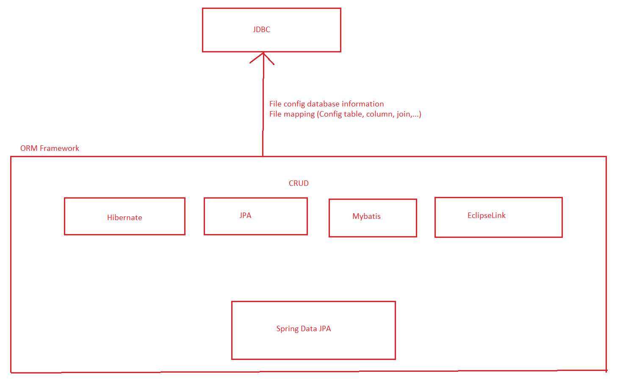
ORM Framework (JPA, Hibernate, Spring Data JPA)

 | Bạn thường dùng Framework gì để kết nối java application tới database? | ORM Framework: hibernate, JPA, mybatis
 | ORM là gì? kể tên 1 số ORM framework | Object relational mapping - bộ chuyển đổi để ánh xạ các table bên data base sang các class trong java. Dựa vào config (tên table, tên column, @oneToMany) để generate ra câu JDBC VD: Eclipse link, Spring Data, openJPA, Hibernate, mybatis, ...
 | So sánh ORM và JDBC | ORM: - ưu: viết code nhanh hơn, cấu hình sẵn nhiều -> tiện hơn. - Nhược: chạy chậm, generate ra nhiều field, table không dùng tới
 | ORM bao gồm những gì? | Bao gồm các file config và mapping
 | ORM framework nhanh hơn JDBC đúng không? | Sai. JDBC là câu lệnh kết nối trực tiếp với DB, còn ORM kết nối vs DB thông qua file mapping và config dạng đối tượng trong java

 | Hibernate là gì? | Là 1 framework dc thiết kế theo kiểu ORM để truy xuất DB theo dạng object
 | Có bao nhiêu cách để cấu hình Hibernate? | 2 cách: dùng XML hoặc Anotation
 | Hibernate support các database nào? | Gần như tất cả các loại DB (MySql, oracle,....)
 | HQL là gì | là câu lệnh hibernate nhưng viết theo kiểu SQL, nhưng truy xuất theo tên biến và tên class trong java. Dựa vào các anotation config, HQL sẽ convert lại thành JDBC
 | Làm thế nào để Hibernate hiển thị câu lệnh SQL trên màn hình console khi Run? | Cấu hình trong file hibernate.config.xml <!-- format code SQL --> <property name="show_sql">true</property> <property name="hibernate.format_sql">true</property>
 | Có mấy cách để mapping entity và table trong hibernate | 2 cách: dùng XML hoặc Anotation
 | Liệt kê các annotation mà bạn hay dùng trong hibernate | @id, @column, @columndefault, @table, @entity, @manytomany, @joincolumn,...
 | Trong Hibernate, có 3 kiểu tạo câu lệnh truy vấn là: HQL, Named query và Criteria. Cho biết cơ chế hoạt động? Khi nào thì dùng HQL, khi nào dùng Named query, khi nào dùng Criteria? | - HQL: như trên - Criteria: truy xuất data theo dạng đối tượng JAVA. Vẫn cần có file mapping - Trong spring có thêm +) Named query: khai báo một câu query trên hibernate bằng anotation @NamedQueries, đặt tên cho nó, về sau dùng thì chỉ gọi ra bằng Named Query- Named +) method name +) @Query
 | Hibernate có hỗ trợ việc tạo truy vấn từ SQL thuần không? | Có. Có 2 dạng câu lệnh truy vấn khi viết hibernate: 1. sesstion.createQuery("HQL"); - câu HQL sẽ dc convert sang SQL 2. session.createNativeQuery("SQL"); - câu SQL ở trong viết như nào sẽ chạy như vậy. Trong spring -- @Query(HQL) -- @Query(SQL,nativeQuery=true)
 | Session là gì? | là 1 phiên làm việc. Cụ thể trong Hibernate, có thể hiểu 1 session là một tab các câu lệnh.
 | Session trong HQL được lấy như nào? | Được lấy từ SessionFactory. (SessionFactory lấy thông qua Connection)
 | SessionFactory là gì? | Là đối tượng quản lý các session.
 | Làm thế nào để kết nối database và Java bằng cách sử dụng Hibernate | Sẽ tạo các file config và file mapping (các anotation), sử dụng HQL hoặc criteria để get, update, delete. ... data
 | Hãy phân biệt 2 method openSession() và getCurrentSession()? | openSession, nó sẽ mở một session mới. Nếu sử dụng getCurrentSession, thì sẽ cấu hình cho hibernate một session có sẵn, trong trường hợp cấu hình lazy loading. <property name="hibernate.enable_lazy_load_no_trans">true</property>
 | Hãy phân biệt Session & Connection | Connection: là tạo kết nối ổn định giữa 2 Application Backend và Database Session: Là 1 lần query xuống database
 | Đối tượng Criteria để làm gì? | Criteria có sẵn các câu query để kết nối với data dưới dạng object
 | POJO là gì? Persistent class gì? | giống file entity, mình vẫn config
 | Các kiểu cấu hình entity kế thừa trong Hibernate là gì | Single table, subclass, concreate class, @mappedSuperClass
 | Method session.save(), session.saveOrUpdate() và session.persist() khác gì nhau? | Tự tìm hiểu trên mạng. Liên quan đến 1 đống kiến thức khác rất là sâu bên trong. Cực kỳ đen mới bị hỏi.
 | Sự khác nhau giữa method get() và load() là gì? | Load(): khi biết chắc có database, nếu k có thì trả ra exception -> thường dùng cho get by id get(): ko biết chắc có tồn tại ko, nếu ko có thì trả ra null -> dùng cho exist by ID();
 | Sự khác nhau giữa update() và merge() là gì? | Tự tìm hiểu trên mạng. Liên quan đến 1 đống kiến thức khác rất là sâu bên trong. Cực kỳ đen mới bị hỏi.
 | Các trạng thái của một đối tượng trong Hibernate là gì? | Tự tìm hiểu trên mạng. Liên quan đến 1 đống kiến thức khác rất là sâu bên trong. Cực kỳ đen mới bị hỏi.
 | Làm thế nào để implement (cài đặt) Join trong hibernate | Có One to One, One to Many, Many to One, Many to Many
 | Có bao nhiêu loại mapping join trong Hibernate? | 4 loại: One to One, One to Many, Many to One, Many to Many
 | lazy loading là gì | - Là khi gọi đến thì mới load ra data đó. Còn không thì ko load. - Chỉ cấu hình cho Join (OneToMany, ManyToMany, ...) - Mặc định của one to many (gọi ra 1 list) là Lazy -> đỡ tốn bộ nhớ
 | Query Cache trong hibernate là gì | Tự tìm hiểu trên mạng. Liên quan đến 1 đống kiến thức khác rất là sâu bên trong. Cực kỳ đen mới bị hỏi.
 | Làm thế nào để tích hợp log4j với hibernate | Tự tìm hiểu trên mạng. Liên quan đến 1 đống kiến thức khác rất là sâu bên trong. Cực kỳ đen mới bị hỏi.
 | Bạn có sử dụng tool nào để generate ra entity không | VD: JPA Tools
 | Làm thế nào để cấu hình multiple primary key | tạo ra 1 class chứa 2 cái primary key đó. @Embedded, @Embedable
 | Khi delete 1 user, làm thế nào để delete tất cả các thông tin từ table khác liên quan tới user đó | cấu hình cascade (Giống On Delete Cascade)
 | Hibernate support bao nhiêu loại cascade | 6 loại: 1. all 2. detach 3. merge 4. presist 5. refresh 6. remove

 | JPA là gì | là Java presistence API (sau học sẽ hiểu API là gì)
 | JPA khác gì hibernate | JPA: là tập các giao diện (interfaces) Hibernate thực hiện cài đặt (impliments) các giao diện đó, định nghĩa đó.
 | Làm thế nào để sử dụng search, sort, filter, Paging trong JPA, Hibernate | Sử dụng Criteria

 | Spring data JPA là gì | Là ORM Framework của Spring viết
 | Spring data JPA có ưu điểm gì | Không cần viết file implement Repository hỗ trợ 1 vài cách viết nhanh repository như: +) named query +) method names +) @Query +) Specification

Validate | Bạn sẽ validate trong backend thế nào | Sử dụng Bean Validation
 | Bạn đã sử dụng framework nào để validate backend bao giờ chưa | Sử dụng Bean Validation

 | Bean validation khác gì hibernate validation | Hibernate Validation bổ sung thêm 1 vài annotation cho Bean Validation

Regular Expression | Bạn đã sử dụng Regex bao giờ chưa | Rồi. Ai chưa học thì nhảy vào đây (https://regexone.com/) hoặc xem bài 9
 | Regex để làm gì | Validate, Detect value theo regex VD: Date

ReactJS
Các phần đánh giá | Câu hỏi | Một số gợi ý trả lời
Typescript | ES5, ES6, Typescript là gì? Tại sao nên sử dụng Typescript | Là version của typescript viết nó chặt chẽ hơn
 | Static type là gì | Khi muốn convert datatype thì phải khai báo rõ ràng
 | Nêu 1 vài datatype trong Typescript | string, number, any, object, undefined, null, boolean, ...
 | Typescript có các access modifier nào? | private, public, protected
 | Interface là gì? | có thể chứa cả variable và method
 | Phân biệt Instanceof và typeof | Instanceof: check datatype typeof: in ra datatype
 | Datatype casting là gì? | chuyển đổi kiểu dữ liệu
 | Module là gì? Export & import là gì | giống package ở trong java Export & import: trong 1 file muốn sử dụng resource ở file khác thì mình phải import, còn muốn suất data ra thì sử dụng export
 | Default export là gì | Khi import không cần cho vào { }
 | Phân biệt Module & Namespace

 | Phân biệt for, foreach, for of, for in, map() | for: như java foreach: như java for of: trả về value for in: trả về index map(): cho 1 item, index và mình phải return về 1 item khác
 | Scope trong javascript gồm những loại nào | Global Scope, Local Scope, Lexical Scope
 | Functional scope là gì? | scope là toàn bộ function (khai báo biến sau khi sử dụng)
 | Global scope là gì? | scope dùng cho toàn bộ file
 | Lexical scope là gì | là scope ở bên trong inner function
 | Closure là gì? | cho phép truy cập lexical scope ở ngoài outer function
 | Có lưu ý gì khi sử dụng closure và loop ko?
 | Nêu 1 vài VD sử dụng closure | Function factory
 | Phân biệt var, let, const | var: functional scope ==> khai báo sau sử dụng trước, khai báo đè let & const: local scope => bắt buộc khai báo trước sử dụng sau
 | có add được thêm phần tử vào array khi đã khai báo const không? | Có do không thay đổi reference (pointer)

 | Destructuring là gì? Cho VD | Để tách thuộc tính trong object và từng phần tử trong Array nhanh
 | Template String là gì? Cho VD | trong string có thể dùng varabiel. VD: `Chào Mừng ${fullName} `
 | toán tử ... Là gì? Cho VD | Lấy tất cả atttribute của object hoặc lấy tất cả phần tử của Array
 | Arrow function là gì? Có lợi ích gì khi sử dụng | là 1 cách viết tắt của function. Khắc phục từ khóa this
 | Default parameter là gì? Nêu VD | function reducer(state = initState, action)
 | Rest parameter là gì? Nêu VD | ... là Array
 | Optional parameter là gì? Nêu VD | state?
 | Anonymous Object là gì? Nêu VD | khai báo định dạng object cho parameter

 | Callback function là gì? | Là 1 function được gọi khi có 1 sự kiện gì đấy xảy ra.VD: onClick, callAPI
 | Dùng callback nhiều có gặp vấn đề gì ko | Callback hell
 | Callback hell là gì? Nêu cách khắc phục | Là callback lồng nhau nhiều. Cách khắc phục: sử dụng Promise hoặc Async Await
 | Promise là gì? | Hay sử dụng trong call API, hoặc các task bất đồng bộ. Khắc phục callback hell
 | Nêu các thành phần trong Promise | 3 trạng thái: pending, resolve, reject 2 phương thức: then(), catch(), resolve(), reject(), All(), ...
 | Các trạng thái trong Promise là gì | 3 trạng thái: pending, resolve, reject
 | then() và catch() để làm gì trong Promise? | Then(): khi có kết quả trả về thì sẽ tiếp tục thực hiện then() Catch(): khi reject()
 | Async await là gì? | Hay sử dụng trong call API, hoặc các task bất đồng bộ. Khắc phục callback hell. Viết dễ nhìn hơn Promise
 | Nêu sự khác nhau giữa promise và async await | Async Await viết dễ nhìn, ngắn, dễ hiểu hơn

 | Higher-order function là gì? Nêu tác dụng | nhận param là 1 function và có thể return ra 1 function mới Ưu điểm: tái sử dụng code
 | Reduce function là gì? | Sử dụng cho các tác vụ tích lũy (VD: tính tổng các phần tử trong array)
 | Map function là gì? | Giống foreach, nhưng mỗi lần return ra 1 item
 | Currying function là gì? Nêu VD
 | Phân biệt classical inheritance và prototypal inheritance
 | Functional programming là gì? Khác gì so với OOP? Nêu ưu nhược điểm của cả 2 cách | Functional Programming: xoay quanh function, có các kỹ thuật nâng cao để tái sử dụng code như: HOF, closure, ... OOP: dễ tiếp cận hơn Functional Programming: khó tiếp cận hơn, dùng tiện hơn

ReactJS | React là gì? ReactJS và React Native khác gì nhau? | React là 1 thư viện của javascript, sử dụng state, props để render ra các component trên màn hình. Tái sử dụng code qua component, và các kỹ thuật HOC, render props, custom hook,... ReactJS là dành cho Web React Native là dành cho Mobile
 | Cài đặt ReactJS bằng cách nào | Cách 1: create-react-app (hay dùng) Cách 2: tự add thư viện
 | Liệt kê 1 vài ứng dụng nổi tiếng xây dựng bằng React | Facebook, Skype, instagram, ...
 | Nêu các thành phần quan trọng trong React | Component, JSX, Router, Virtual DOM (React DOM), Re-render, ...
 | JSX là gì? Hoạt động như thế nào | JSX là cho phép viết Javascript như HTML Sẽ render ra bằng câu lệnh React.createElement()
 | So sánh JSX và Non JSX | JSX viết tiện hơn
 | Hãy so sánh JSX & HTML tag? Có những điểm khác biệt nào cần lưu ý | khác nhau 1 chút về tên attribute: VD: HTML: onclick, defaultValue JSX: onClick, value JSX có thể đính kèm Javascript, Object, logic, ...

 | Component trong ReactJS để làm gì? Tại sao component lại quan trọng | 1 Application sẽ chia thành nhiều component, mỗi component có state và props có thể re-render khi state hoặc props thay đổi có thể tái sử dụng Component. ==> làm single page
 | Component có thể tái sử dụng không? Thiết kế như nào để tái sử dụng được 1 component | Có, tham số thì sẽ truyền qua props (data thì truyền qua props, còn UI thì fix ở component) - UI Component
 | Có mấy loại component. Tại sao ko gộp làm 1 loại | 2 loại: Class component và Functional component.
 | So sánh class component & functional component | Class component có lifecycle Functional component có hook để thay thế lifecycle Functional viết dễ hơn, ngắn gọn hơn, nhưng không chi tiết bằng Class component
 | class component có sử dụng được HOC không? | Có
 | State & Props là gì | State là trạng thái của component Props là tham số của component Khi state hoặc props thay đổi thì component sẽ re-render
 | Có thể truyền 1 component thông qua 1 props được không? | Có Props có thể là: string, int, date, ..., callback function, Component
 | Default props là gì? Khai báo như nào
 | Có thể chỉnh sửa props và state trong component không? | Có thể chỉnh sửa state được, còn props thì không
 | Khi thay đổi state thì chuyện gì sẽ xảy ra trong component | Component sẽ re-render
 | Khi 1 state của 1 component thay đổi thì cả app có bị re-render không? | Không, chỉ component đó và các thằng con của nó
 | Tại sao không thay đổi trực tiếp state mà phải thông qua method setState() | setState() mới re-render.
 | Nên khởi tạo state ở đâu? | Constructor trong class component hoặc ở trên đầu của functional component
 | Có nên copy props vào state không? | Không
 | Có nên chia nhỏ state không? | Có, cho dễ quản lý, tránh re-render cả component to khi 1 phần nhỏ trong state thay đổi ==> cải thiện performance
 | Bạn có quản lý state bằng redux không? | Có đối với global state, còn những cái local state (liên quan tới showing, file) không lưu lên trên redux
 | Làm thế nào để re-render 1 component | Thay đổi State hoặc props (truyền từ cha xuống), forceUpdate()

 | Phương thức render() trong component để làm gì | để render ra giao diện thông qua JSX
 | Trong phương thức render() có thể return được nhiều tag JSX không? | Có thể nhưng chỉ return được 1 tag cha (sử dụng Fragment - <> </>)
 | So sánh Composition & Inheritance
 | Root component được khai báo ở đâu | Root Component là App. Khai báo ở index.js
 | Có nên chia nhỏ component ra không? Tại sao | Có, dễ quản lý, tránh re-render nhiều ==> tăng performance
 | Hãy thử thiết kế chia nhỏ component màn hình facebook của bạn để tăng tính tái sử dụng component | Xem recording
 | Có nên tạo base component để kế thừa không | Không

 | Fragment là gì? Tại sao lại phải sử dụng fragment | Tránh phá vỡ cấu trúc html (thay vì dùng div, span để nhóm thì sử dụng fragment)
 | Form có mấy loại? | Uncontrolled Component, Controlled Component
 | "Single source of truth" trong form là sao?
 | Controlled component & uncontrolled component là gì? Nêu ưu nhược điểm của cả 2 loại. Nêu 1 vài VD | Controlled component: do react quản lý state, dễ viết, chạy chậm hơn. VD: những input bình thường, nhập tuổi, tên, ... uncontrolled component: React không quản lý state, khó viết hơn, chạy nhanh hơn. VD: nhập file, tích hợp thư viện từ JS thuần sang
 | File là controlled component hay uncontrolled component? | uncontrolled component
 | React là one-way binding hay two-way binding? | one-way binding
 | làm thế nào để two-way binding giữa state form và UI input | sử dụng 2 cái one-way
 | React DOM có quản lý state của form không? | controlled component: React DOM có quản lý uncontrolled component: React DOM không quản lý
 | Bạn validate form kiểu gì? Đã sử dụng qua formik hay redux-form chưa? | Validate bằng formik rồi

 | React DOM có quản lý event không | Có
 | Liệt kê các event bạn hay dùng trong React | onChange, onClick, hover, onMouse, onEnter, ...
 | Event trong HTML khác gì Event trong React | Khác cú pháp viết 1 ít
 | Khi truyền method vào event thì sẽ xảy ra vấn đề gì? (ta nên pass reference của method vào) | Liên quan từ khóa This
 | event.preventDefault() để làm gì? | Tránh các hành vi default của tag. VD: đặt onClick vào thẻ <a> thì sẽ không tự open lên 1 page mới

 | Muốn in 1 list data lên màn hình thì làm như nào? | sử dụng map()
 | Khi render 1 list tại sao lại xuất hiện thông báo "Warning: Each child in a list should have a unique "key" prop.". Và fix nó như nào | mỗi 1 phần tử trong list phải có 1 unique key phục vụ cho re-render cho nhanh
 | cho thêm id vào list để làm gì? | để làm unique key cho list

 | Bạn đã sử dụng react DevTools chưa. Nêu 1 vài tính năng nổi bật của nó. | Tính năng: xem Component Tree, xem props & state của 1 component, profiler (sử dụng để check hiệu năng)

 | Làm thế nào để chia sẻ data giữa các component | Composition Lifting State Up Context, redux
 | Kỹ thuật Lifting State Up là gì | Sử dụng props để truyền data và callback function giữa các component với nhau Tự lấy VD
 | Làm thế nào để gửi data từ parent xuống children | Sử dụng props như bình thường
 | Làm thế nào để gửi data từ children lên parent | sử dụng callback function
 | Làm thế nào để gửi data từ children qua children | sử dụng parent để re-render

 | Context là gì? Nêu cách hoạt động của context? | Thay vì truyền data lẫn nhau thì sẽ tạo ra context (giống 1 kho lưu trữ state), component nào muốn lấy data thì lên context lấy, còn component nào muốn thay đổi data thì lên context thay đổi
 | Nêu các thành phần trong context? | Provider, Consumer
 | làm thế nào để truyền data qua context? | Provider: cung cấp value cho state Consumer: sử dụng value của state trên context
 | làm thế nào để lấy dữ liệu từ Context ra? | Khai báo consumer
 | làm thế nào để update dữ liệu trong Context? | trong context cung cấp function để thay đổi state (trong redux gọi là reducer) Consumer gọi function đó để thay đổi state
 | Nêu 1 vài ứng dụng với Context | Lưu thông tin user cho toàn app có thể sử dụng truyền data giữa các component Theme ... sử dụng cho global state
 | Context.displayname để là gì? | Hiển thị tên của Context ở React devtool

 | Container & UI component là gì. Nêu VD | UI Component: các component chỉ xử lý về mặt UI Container: các component xử lý logic, call API, quản lý state
 | Container sẽ chứa state hay UI component sẽ chứa state | Container chứa State
 | Tại sao lại phải chia container & UI? | dễ quản lý, dễ code
 | Bạn hay tổ chức folder code như nào? | -- Api -- Assets -- UI Component -- Pages --- Admin ---- User -- HOC -- HOOK -- Redux -- Utils
 | Stateless component & Stateful component là gì? | Stateless component: không chứa state, data Stateful component: chứa data, chứa state
 | container là stateless hay stateful component? | stateful component
 | Class component là stateless hay stateful component? | stateful component
 | Stateless component có thể tái sử dụng không? | Có
 | Stateful component có thể tái sử dụng không? | Không

 | Router là gì? Nêu 1 vài tính năng quan trọng trong Router | Router là thư viện để chuyển trang, mapping Component với URL Tính năng: Hỗ trợ Single page lấy được parameter từ URL, exac, history, push, replace Prompt
 | Mặc định khi chuyển component có đồng bộ với URL không? | Không. Dùng router để đồng bộ Component với URL
 | Nêu các thành phần cơ bản trong Router? | <BrowserRouter>, <Route>, <Switch>, Navigation (Link, NavLink), history
 | Thiết kế trang 404 với Router như nào
 | Thiết kế 1 route nhận ViewList Group và ViewDetail Group như nào? | 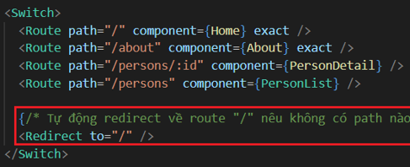
 | Attribute exac trong <Route> để làm gì? | Để check URL matching 100% với link user điền vào
 | Phân biệt <BrowserRouter> và <HashRouter> | <BrowserRouter>: sử dụng cho web <HashRouter>: sử dụng cho mobile
 | phân biệt <Link>, <NavLink> và <Redirect> | <Link>: giống thẻ <a> nhưng hỗ trợ single page, dành cho user bấm vào <NavLink>: giống <Link> nhưng hỗ trợ css cho active, dành cho user bấm vào <Redirect>: tự chuyển trang, sử dụng cho code
 | đối tượng history là gì? | Lưu lịch sử duyệt web của mình
 | Liệt kê 1 vài method trong history? | history.push(), history.replace(), history.goBack(), history.forward(), history.go(), ...
 | phân biệt history.push() và history.replace() | history.push(): add page vào history history.replace(): không add page vào history
 | Phân biệt history.push() và <Link> | history.push(): sử dụng trong code <Link>: user bấm
 | Khi chuyển trang sử dụng Router có phải load lại toàn bộ trang không hay dưới dạng single page? | single page
 | đối tượng location, match là gì? | Cho phép lấy thông tin của page hiện tại
 | Các hook useHistory(), useLocation(), useRouteMatch(), useParams() để làm gì
 | HOC withRouter() để làm gì? | cho phép thao tác với Router
 | <Prompt> để làm gì? | Khi người dùng điền data vào form rồi, chưa submit và user chuyển trang thì sẽ hiện lên 1 confirm "bạn có chắc chắn muốn chuyển trang không"
 | Muốn confirm người dùng có chắc chắn muốn thoát khỏi trang hay không thì làm thế nào? | sử dụng <Prompt>

 | Lifecycle của component là gì? | là vòng đời của 1 component, cho biết quá trình cách hiển thị lên giao diện của component, khi nào component update, khi nào component bị hủy
 | Lifecycle của component có mấy giai đoạn | có 3 giai đoạn: Mounting, Updating, Unmounting
 | componentDidMount khi nào vào? | Vào khi Component đã hiển thị xong lên trên màn hình
 | Khi state thay đổi thì sẽ vào method nào | setState() --> render()
 | Trước khi component bị hủy thì sẽ vào method nào | ComponentWillUnmount();
 | Thường thực hiện gì ở trong method componentWillUnmount() | clear event, clear call api
 | componentDidUpdate() để làm gì? Nêu 1 VD | Thường để update data khi 1 field thay đổi
 | shouldComponentUpdate() để làm gì? Nêu 1 VD | Check điều kiện re-render. sử dụng PureComponent. VD: Khi data trong 1 list chỉ thay đổi 1 vài thằng thì các item nên implement shouldComponentUpdate()
 | default thì shouldComponentUpdate() return true hay false | TRUE
 | làm thế nào để tránh 1 component update khi 1 state nào đó thay đổi | Sử dụng ShouldComponentUpdate()
 | Constructor để làm gì. Ta thường làm gì trong constructor | khởi tạo state, bind method
 | binding method trong constructor để làm gì | để binding context vào method
 | Phương thức Render() để làm gì? | để viết HTML & CSS, UI
 | Khi không muốn render ra bất kì thành phần UI nào thì ra sẽ làm gì? | return null;
 | có thể render ra null không? | Có
 | Khi render ra 1 component thì trên màn hình sẽ hiển thị gì? | Hiển thị nội dung trong render() của component dods
 | Khi cần load data (API) thì nên viết trong method nào | ComponentDidMount()
 | Khi cần subscribe event thì nên viết ở method nào | ComponentDidMount()
 | ComponentDidCatch để làm gì? | Xử lý lỗi trong component, thường đi với Error Boundary
 | Bạn xử lý Exception khi render như nào? | Sử dụng ComponentDidCatch hoặc Error Boundary
 | Error Boundary là gì? | Là để xử lý lỗi trong Component
 | forceUpdate() để làm gì? Nêu 1 VD | Component sẽ re-render
 | Khi để shouldComponentUpdate() return false và gọi forceUpdate() thì component có bị update lại không? | forceUpdate() sẽ bỏ qua shouldComponentUpdate()

 | PureComponent là gì? | Để viết tắt cho shouldComponentUpdate() với props
 | PureComponent khác gì Component thường | đính kèm thêm shouldComponentUpdate()

 | HTML DOM và Virtual DOM (React DOM) khác gì nhau? | React DOM: lưu các component HTML DOM: lưu các tag
 | Cơ chế re-render React là như nào? | 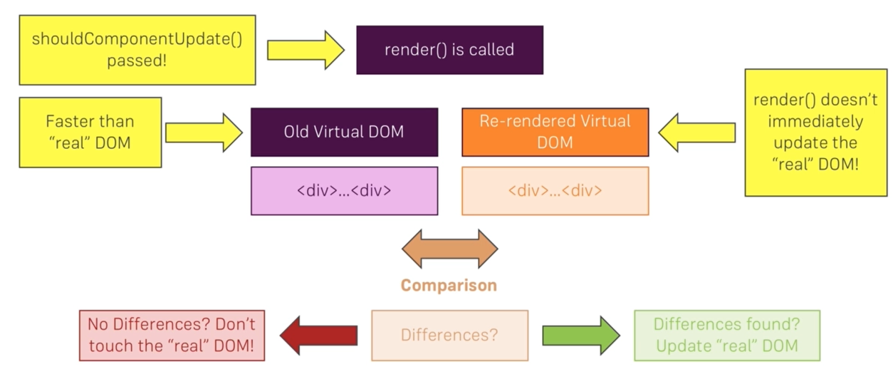

 | Styling là gì | CSS cho thẻ html
 | hãy nêu các cách styling mà bạn biết? Nêu VD | CSS in CSS: Internal, extranal, inline CSS in JS:
 | inline style là gì? | viết css luôn trong tag
 | CSS in CSS và CSS in JS khác gì nhau? Nêu ưu nhược điểm của cả 2. Nêu các thư viện sử dụng | CSS in CSS: giống CSS thuần, ưu điểm: dễ viết, quen thuộc, chạy nhanh hơn, library: CSS Module CSS in JS: mô phỏng các thuộc tính CSS thành object javascript, ưu điểm: có thể kế thừa, sử dụng props, sử dụng state, library: Styled Component, radium
 | Nêu cơ chế hoạt động của CSS in JS | Có compiler để compile ra css thuần
 | Bạn thường style theo cách nào? Tại sao | Reactstrap, external css
 | Bạn có biết CSS Module? Nêu các ưu điểm | Ưu điểm: unique key css, kế thừa
 | Nêu cơ chế hoạt động của CSS Module | 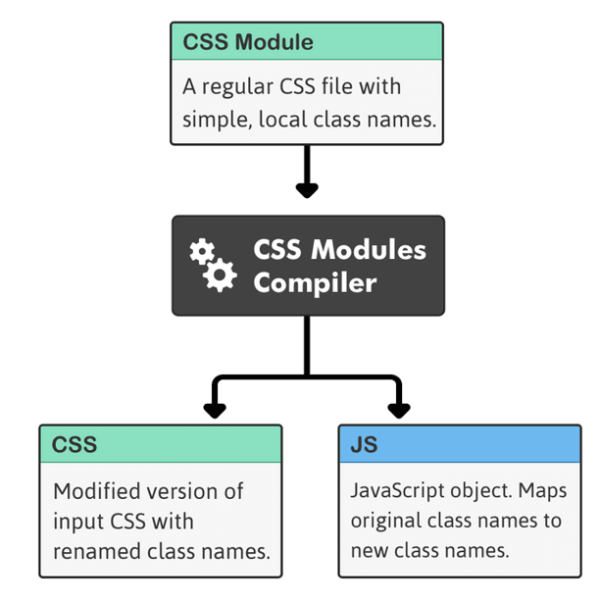
 | Bạn có sử dụng Styled Component không? Nêu các ưu điểm | kế thừa, unique key css, sử dụng được props và state, JSX
 | Bạn có biết scss không?
 | phân biệt scss và sass?

 | Hãy nêu 1 vài thư viện về UI? | Reactstrap, AntDesign, MaterialUI
 | Bạn hay dùng loại nào? Tại sao lại chọn thư viện đó | Reactstrap vì dễ
 | Bạn đã dùng qua theme hay admin template nào chưa? Tại sao lại chọn template đó | AppStack vì đẹp

 | Bạn hay dùng thư viện nào để call API | Axios, fetch
 | Bạn đã dùng Fetch để call API bao giờ chưa? Nêu 1 vài tính năng nổi bật | Chưa
 | Axios là gì. Nêu 1 vài tính năng nổi bật | để call API Features: kết hợp được với promise, async await cancel request attach token to header refresh token
 | Intercept request and response trong axios là gì? Nêu VD sử dụng | Có thể add token vào header trước khi gửi request đi bằng cách sử dụng Intercept request parse base response bằng cách sử dụng Intercept response
 | Bạn đã cancel request khi call API bao giờ chưa | Có rồi
 | Khi call 1 API mà khi API return về kết quả, component đã bị hủy thì sẽ xảy ra hiện tượng gì? | leak memory ==> sử dụng cancel request ở componentWillUnmount()
 | XSRF là gì? | chống hack. tìm hiểu thêm trên mạng
 | Axios support những hỗ trợ method nào | GET, POST, PUT, DELETE, ...
 | Axios sẽ return về Promise hay Async await? | Promise
 | Axios có thể sử dụng được với Async await không? | Có
 | Có thể config được base Axios không? Bạn thường config những gì trong base đó | Có, thường config: base URL, json, timeout, Token & Refresh Token, handle base response, handle common error
 | Làm thế nào để tự động đính kèm token vào header khi request API | Đính kèm vào intercept request
 | Làm thế nào để call 2 API liền lúc? | Tìm trên trang chủ

 | Có những cách nào để tái sử dụng code | Component: HOC, Render Props, Custom Hook Function: tạo Utils
 | Higher-order component (HOC) là gì? Nêu VD đã làm, đã gặp | 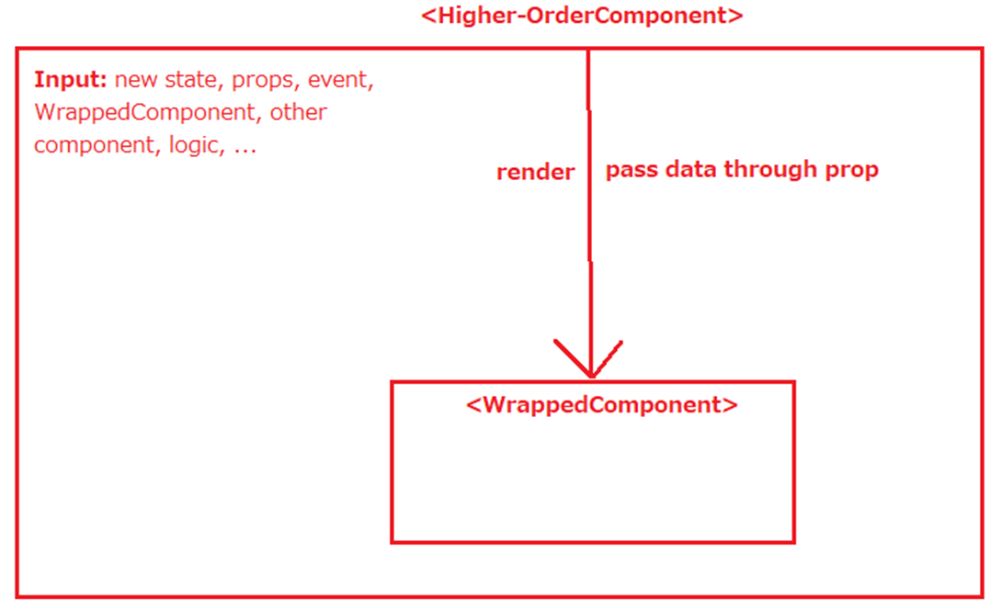 Là 1 function nhận parameter là Component và return ra 1 component mới VD: withLoading(), withAuth(), ....
 | Thuộc tính displayName trong HOC để làm gì? | Hiển thị tên của HOC lên React DevTool
 | Bạn thường làm authentication như nào? (check xem user đã đăng nhập hay chưa khi vào web) | Sử dụng HOC withAuth()
 | bạn thường làm loading như thế nào? | Sử dụng HOC withAuth()
 | Có thể lồng nhiều HOC được không? | Có thể
 | Nêu sự khác nhau giữa HOC và HOF? | HOC: nhận vào và return ra Component HOF: nhận vào và return ra Function
 | Khi nào thì sẽ sử dụng HOC | Khi muốn tái sử dụng code, logic cho 1 component
 | Nhược điểm của HOC là gì? | Nếu mà HOC lồng nhau nhiều quá thì có thể bị đè props Khó theo dõi Props của thằng nào

 | Render props là gì? Có mấy loại? Nêu đặc điểm? Nêu 1 vài VD | 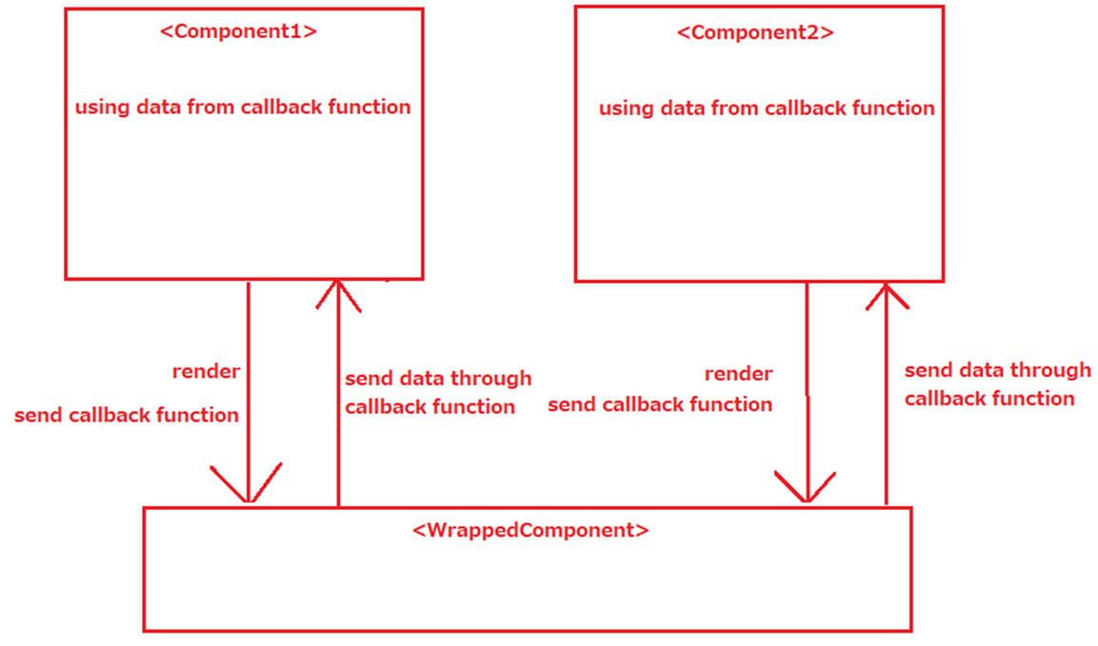 Original Component sẽ export data ra cho component cha sử dụng (thông qua callback function)
 | render children là gì? | Ứng dụng: Context
 | Có thể convert render props thành HOC không? | Có
 | Nhược điểm của render props là gì? | Viết rất dài dòng

 | Khi nào thì sử dụng HOC, khi nào sử dụng Render props? | Khi muốn tái sử dụng logic thì sử dụng HOC Khi muốn export data từ 1 component thì sử dụng Render Props
 | Nêu 1 vài thư viện sử dụng render props và HOC | render props: React-Router, Formik HOC: Router (withRouter), .... Formik

 | Làm thế nào để tái sử dụng 1 Function | Utils

 | Hook là gì? Liệt kê 1 vài Hook hay dùng | Hook cho phép Functional Component sử dụng lifecycle như class Component Viết ngắt hơn, dễ hiểu hơn, ít hàm hơn không có datatype ==> không rõ ràng bằng class component
 | Hook có sử dụng được với class component không? | Không
 | State hook để làm gì | Để thay thế this.state và setState ở trong class component
 | Effect hook là gì? Có mấy loại? Nêu VD | 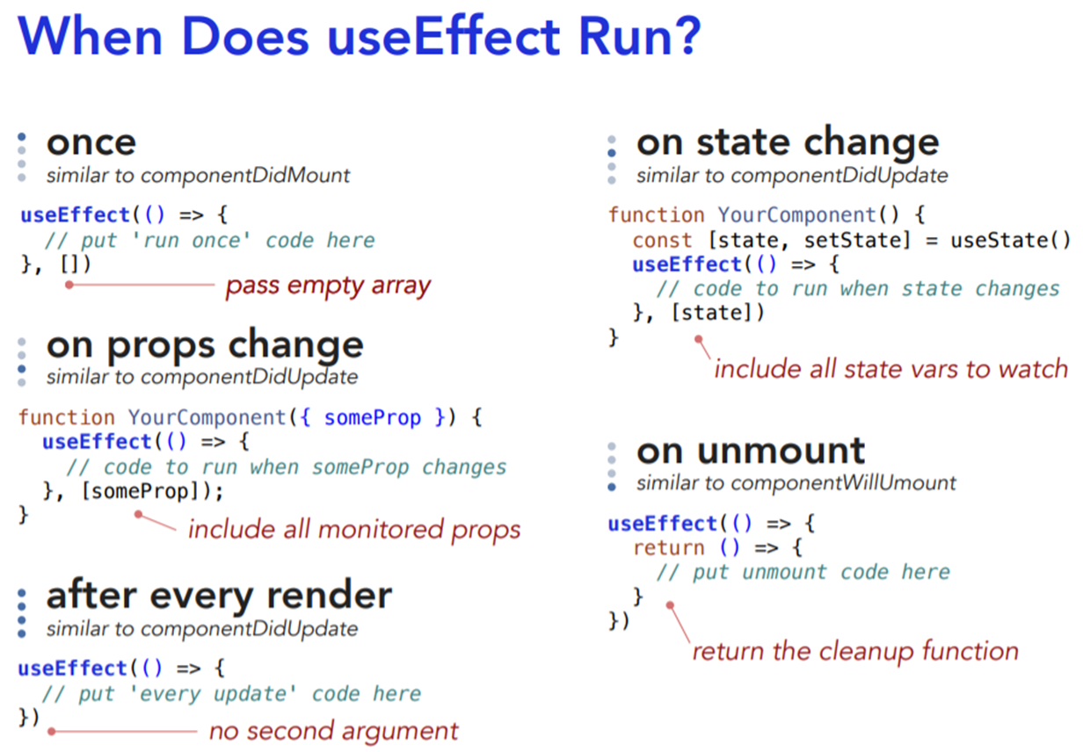 thay thế cho 3 method ComponentDidMount, ComponentDidUpdate, ComponentWillUnmount() Có 2 loại: Clean up, Do not Clean up
 | Clean up trong effect hook nghĩa là gì? Nêu VD | Trong useEffect có return (có componentWillUnmount)
 | Nêu cơ chế làm việc của effect hook có clean up khi re-render? | Khi re-render thì sẽ gọi tới return trong useEffect (gọi tới ComponentWillUnmount) sau đấy mới khởi tạo lại component sau
 | Dependency trong effect hook là gì? Nêu 1 vài VD | Khi dependency thay đổi thì useEffect sẽ được gọi lại. VD: những field phụ thuộc vào các field khác
 | effect hook có dependency là [] nghĩa là gì? Nêu VD | là chỉ có componentDidMount
 | Có khai báo được nhiều effect hook trong 1 component không? | Có thể

 | Context hook là gì? Nêu VD đã dùng? Kể 1 vài thư viện sử dụng context? | để sử dụng context VD: sử dụng theme, lưu thông tin người dùng trên context Library: redux, formik
 | Có thể sử dụng được nhiều context trong 1 ứng dụng không? | có thể

 | Custom hook là gì? Nêu VD đã dùng? Nêu 1 vài thư viện đã dùng? | tái sử dụng logic VD: https://www.bornfight.com/blog/top-10-react-hook-libraries/ Library: Redux, Formik, Router

 | React memo (HOC) là gì? Khác gì memo hook? Nêu 1 VD đã dùng | React Memo: Giống pureComponent nhưng sử dụng cho Functional Component memo hook: Tối ưu việc re-render tính toán nặng
 | Callback hook để làm gì? Tại sao lại phải sử dụng callback hook? Nêu 1 vài VD đã dùng | Callback hook: Giống PureComponent nhưng dành cho callback function
 | Ref hook để làm gì? Dùng trong trường hợp nào? | Tạo reference tới HTML DOM. Sử dụng file trong Form
 | Nêu 1 vài coding convention khi viết hook | từ khóa use... ở đầu

 | Sử dụng functional component thì có ích gì so với class component

 | Redux là gì? Nêu các thành phần chính trong redux | Là thư viện để quản lý global state (dựa trên context) Các thành phần:Store, Action, Reducer, Action Creators, Selectors, middleware (Redux-thunk, Redux-saga)
 | Nêu flow của redux | https://redux.js.org/assets/images/ReduxDataFlowDiagram-49fa8c3968371d9ef6f2a1486bd40a26.gif https://redux.js.org/assets/images/ReduxAsyncDataFlowDiagram-d97ff38a0f4da0f327163170ccc13e80.gif
 | Nêu ưu điểm của redux so với cách quản lý state thông thường | Quản lý global state, hoặc state truyền qua lại giữa nhiều component đơn giản, dễ dùng, dễ trúng thưởng
 | Muốn quản lý Global State thì bạn dùng gì? Muốn quản lý local | dùng state trong component (useState(), this.state, setState())
 | Có nên quản lý state của form trong Redux không | không nên (phức tạp ra, performance chậm hơn)
 | Ngoài redux trong Reactjs bạn đã sử dụng redux trong VueJS hay Angular bao giờ chưa?
 | Có thể sử dụng Redux để chia sẻ data giữa các component được ko? | có
 | Làm thế nào để update state trong redux | Dispatch 1 action tới reducers của store
 | 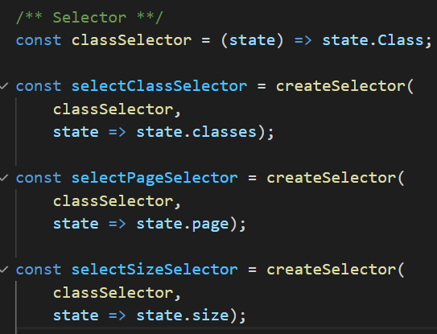 Bạn đã sử dụng selector trong redux chưa? Sử dụng như nào? | rồi
 | Store trong redux có phải là context ko? | Có
 | Reducer để làm gì | để update state
 | Root reducer & child reducer là gì? Tại sao phải chia nhỏ thành nhiều reducer? | Root reducer: để gộp Child reducer lại (do Redux chỉ cho import 1 reducer vào trong Store)

 | Action để làm gì | Để phân biệt muốn update gì trong state
 | 1 action có thể chứa thêm data không? Nếu có thì làm như nào? | Có thể, đính kèm data vào payload

 | dispatch 1 action nghĩa là gì | để update state
 | Làm thế nào để phân biệt được các action với nhau? | qua type của action
 | Có thể có nhiều reducer được ko? | được. Import vào Root Reducer

 | Trong React Redux có 2 method là mapStateToProps() và mapDispatchToProp() là gì? | mapStateToProps(): map global state trong store vào props của component mapDispatchToProp(): map action (để thay đổi state trong store) vào props của component
 | mapStateToProps() được gọi khi nào | Gọi khi state của store thay đổi. Thông qua hàm connect()
 | mapDispatchToProp() được gọi khi nào | khi component được khởi tạo. Thông qua hàm connect()

 | middleware là gì? Bạn hay sử dụng middleware nào? | là tầng trung gian, nằm ở giữa dispatch và store. VD: sử dụng cho bất đồng bộ (Redux-thunk, Redux-saga), sử dụng ghi log (redux logger)
 | Nêu sự khác biết giữa flow của redux core và redux có middleware? | Có thêm middleware
 | Nêu 1 vài middleware hay dùng | VD: sử dụng cho bất đồng bộ (Redux-thunk, Redux-saga), sử dụng ghi log (redux logger)
 | Redux-thunk để làm gì? Nêu VD đã sử dụng | để xử lý bất đồng bộ khi dispatch (có thể dispatch 1 async action)
 | Làm thế nào để dispatch 1 async action | Sử dụng redux-thunk hoặc saga
 | Side effect là gì? Nêu 1 vài side effect | Side effect: interval, call API (async)
 | Redux-saga khác gì redux-thunk?
 | Bạn sử dụng Redux DevTools bao giờ chưa? Nêu 1 vài tính năng nổi bật | rồi. để theo dõi state trong redux, ...
 | Redux Tookit để làm gì? Khác gì redux thường | Viết ngắn hơn

 | Bạn đã deploy ứng dụng lên server bao giờ chưa? Bạn deploy lên đâu? | Xem recording
 | Nêu 1 vài bước khi bạn deploy | Deploy database --> backend --> frontend (chỉnh link)
 | Khi deploy ta phải config các đường link như nào? | Chỉnh lại thành remote link (có thể sử dụng profile để config)

Algorithm
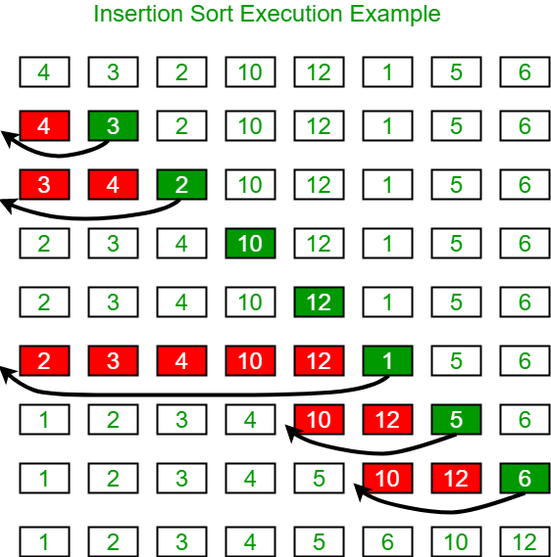
Câu hỏi | Một số gợi ý trả lời
Sắp xếp chèn (Insertion Sort)

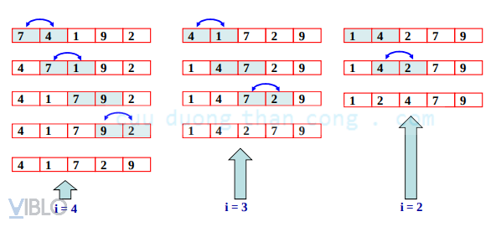

Sắp xếp nổi bọt (Bubble Sort)

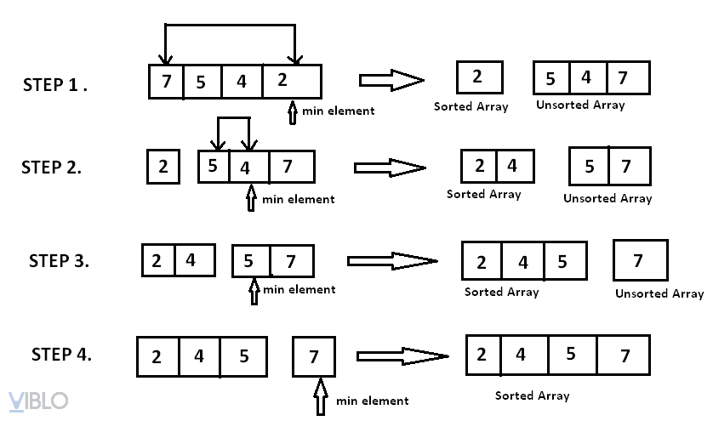

Sắp xếp lựa chọn (Selection Sort)

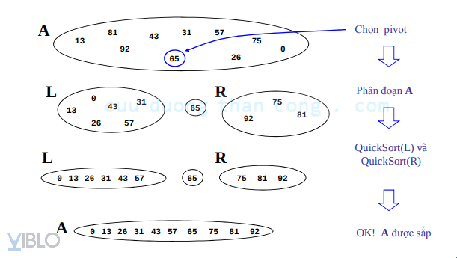

Quick Sort

